SP
農田水利署雲林管理處
水理及結構計算書
工程名稱:
工程位置: |  |  |  |  |  | 日期:
說明及計算式
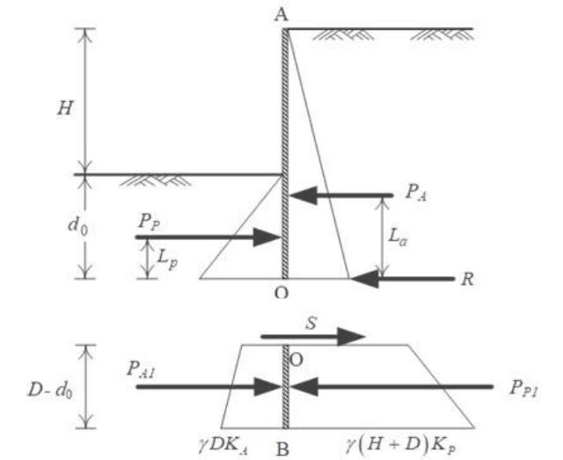
一、計算依據
內政部建築物基礎構造設計規範
第7.5.3節

二、基本參數設定

開挖深度= |  | 5 | M
土壤安息角= |  | 30 | 度
安全係數= |  | 1.5

 |  |  | = | 0.33333333333 |  | 圖例1

 |  |  | = | 3

三、O點上部計算
(1) 假設 O 點為不動點，將擋土牆分為上下兩部分。下圖之牆後被動 土壓力與牆前主動土壓力的差值，以一集中力 R 作用於上圖 O 點。 (2) 對上圖之 O 點取彎矩平衡，取適當的彎矩安全係數 FS，可求得 d0； 取水平力平衡，可得 R 值。

對上圖之O點取彎矩平衡，FS按規範取1.5

計算得到的d0= |  | 6.1190478417

對上圖取力平衡

計算得到的R= |  | 64.005448049

四、O點下部計算
計算目的:至少須滿足 S >= R
根據經驗 D=1.1~1.2d0

當i= | 1.18 | 時，S= | 65.000653445
此時滿足S>=R,試誤法求解D=

五、計算成果

計算所得之H+D= |  |  | 12.220476453 | M

建議採用懸臂式板樁長度為 |  |  |  | 13 | M

